MX
 |  | FORMATO: |  | FORMATO DE HOJA DE VIDA MUROS Y COLUMNAS

 |  | FECHA: 16/FEB/21

PROYECTO |  |  |  | RESPONSABLE

FECHA DE REVISIÓN |  | DESDE: | DD/MM/AA | HASTA: |  | DD/MM/AA

FORMATO DE HOJA DE VIDA MUROS

Torre |  | # |  |  | f'c diseño (Kg/cm2) | 350.00
Elemento |  | MX |  |  | f'c temprana edad (Kg/cm2)
Piso |  | Cimentación o PX |  |  | f'c 28 días (Kg/cm2)
Fecha Vaciado |  | DD/MM/AA |  |  | f'c testigos (Kg/cm2)

Dimensiones de diseño (m) |  |  |  | X,XXX*X,XXX
Dimensiones finales (m) |  |  |  | X,XXX*X,XXX
Altura libre entre pisos (m) |  |  |  | X,XXX

ACERO DE REFUERZO

 |  |  |  | 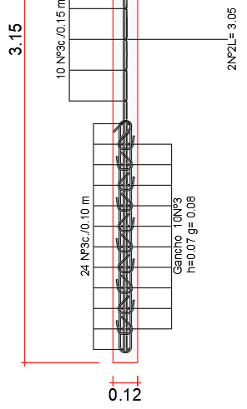 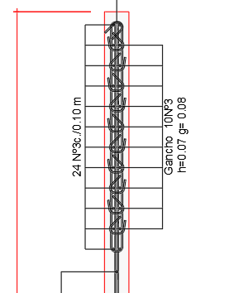

 |  |  |  | Observaciones:
 |  |  |  | Se realiza la instalación de acuerdo a la imagen (diseño).

REGISTRO FOTOGRÁFICO ACERO

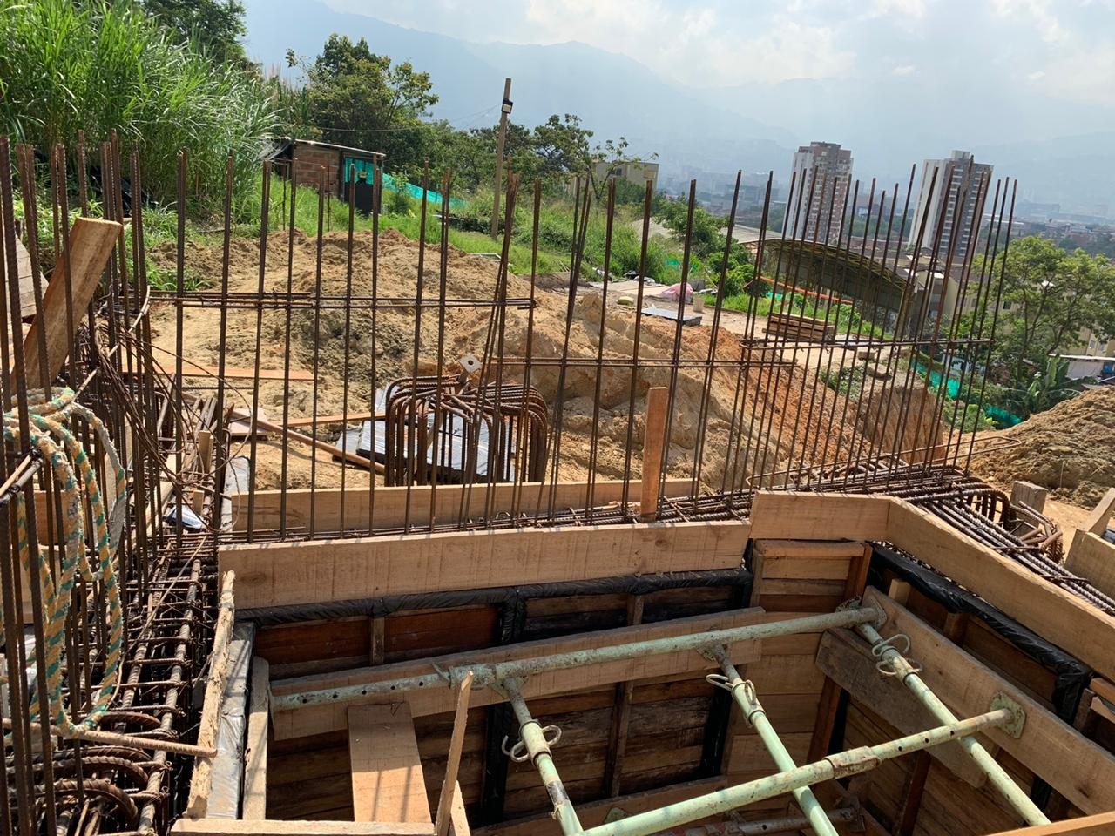

REGISTRO FOTOGRÁFICO DE PLOMOS

largo: |  |  |  | Ancho:

largo:

ELABORÓ: |  |  |  | ELABORÓ:
FIRMA: |  |  |  | FIRMA:
 | RESIDENTE DE SUPERVISIÓN TÉCNICA INDEPENDIENTE |  |  |  | CONSTRUCTOR
FECHA: | DD/MM/AA |  |  | FECHA: | DD/MM/AA

